Layout
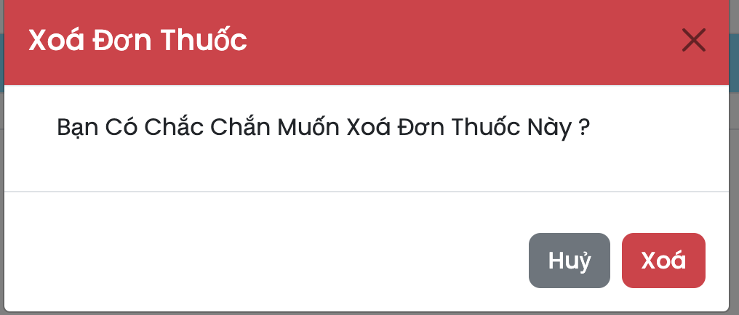
6.11.6.1.2 Màn hình hiển thị danh sách toa thuốc

6.11.6.1.3 Màn hình thêm thông tin toa thuốc
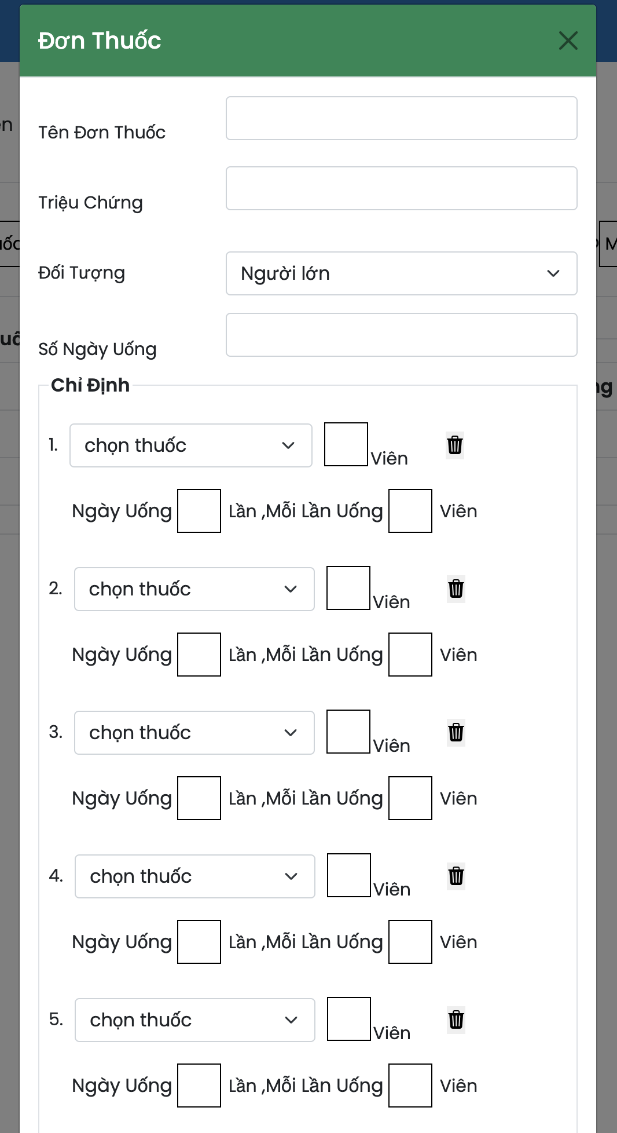

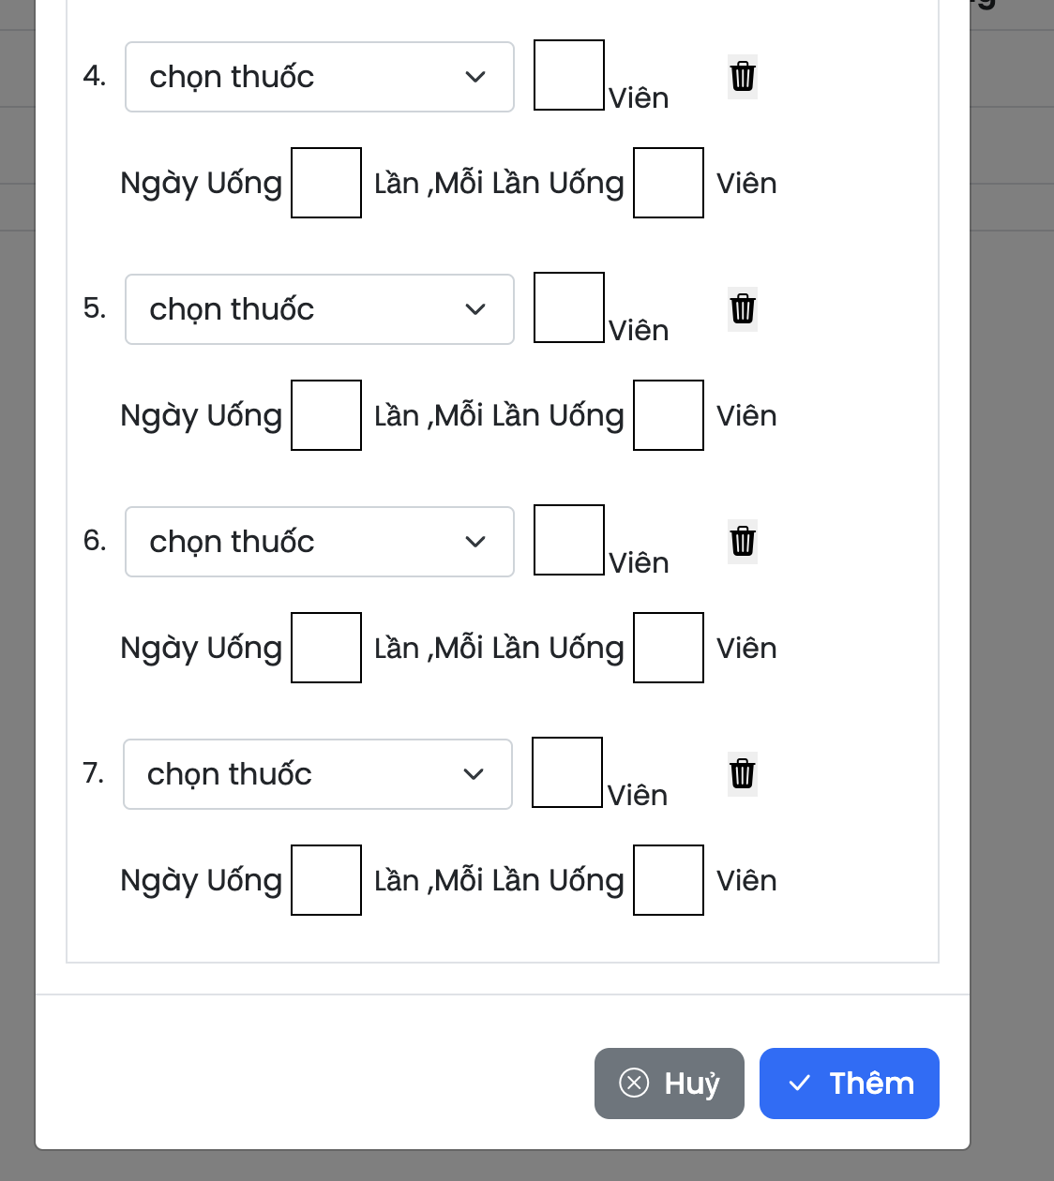

6.11.6.1.4 Màn hình sửa thông tin toa thuốc

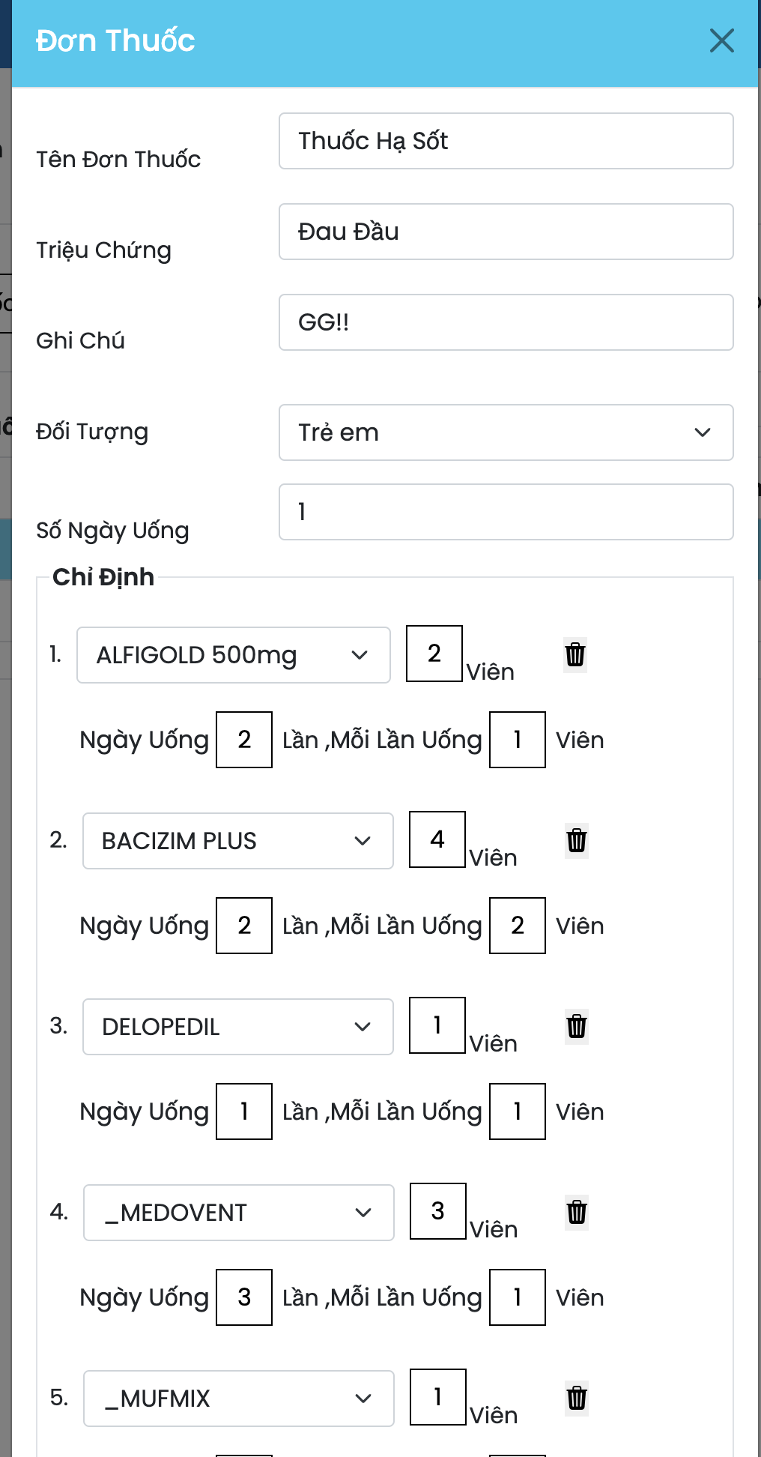

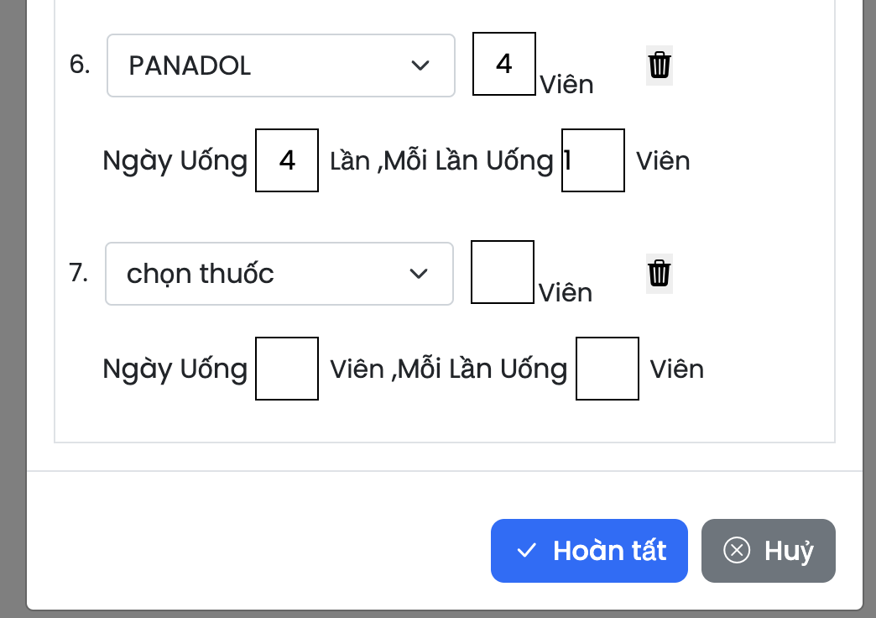

6.11.6.1.5 Màn hình xoá thông tin toa thuốc

